Informe de avance


Informe de avance del proyecto Pruebas manuales

Servicio Soap y pagina web Alkosto

Permítanme compartir las estadísticas de progreso del 02, 03, 04 y 05 de marzo de 2023.

Durante los días en mención se estuvieron realizando el refinamiento
para el proyecto de pruebas manuales, servicios Soap y página web. Se
realizaron los diferentes casos de prueba, plan de calidad, reporte de
bugs, matriz de riesgo, análisis de código con la herramienta de sonar
para la entrega del trabajo por parte del equipo QA,
donde se analizaron los riesgos del proyecto y del producto

- Se realizó análisis del proyecto en SonarQube
- Se crearon 15 casos de pruebas con 3 servicios en Soap
- se crearon 15 casos de pruebas en la página web de alkosto
- Se crearon 5 escenarios outline
- Se realizaron 4 informes de gestión de incidentes (Bug)
- Se creó un plan de calidad de 3 servicios de tipo SOAP y
01 de página web
- Se creó un documento con Evidencias de CP

Casos de prueba ejecutados del Servicio SOAP

Id | Scenario
1 | Obtener Capital con el nombre completo del pais existente
2 | Obtener la Capital con una abreviatura existentes
3 | Buscar capital del pais con caracteres especiales no permitidos
4 | Buscar capital del pais con el nombre del pais valido y agregandoles caracteres repetidos extramadamente largos
5 | Buscar informacion de cualquier pais enviando solo espacios en blanco en el campo de busqueda
6 | Buscar informacion de un pais ingresando las iniciales del pais con letras finales diferentes en el campo de busqueda
7 | Listar registro de idioma existentes
8 | listar idioma por el tipo de idioma
9 | buscar idioma con la inicial del tipo de idioma
10 | Buscar idioma con el tipo entre carácter de numeral
11 | Listar un valor numerico en dólar
12 | Búsqueda con un término de búsqueda incorrecto
13 | Convertir un numero en valor de dolar ingeresamos un numero en letra
14 | Búsqueda con un término de búsqueda incorrecto
15 | Búsqueda con un término de búsqueda incorrecto

Bug Encontrados

Id | Servicio Soap
BG001 | CP_03 - Buscar capital del pais con caracteres especiales no permitidos
BG002 | CP_04 - Buscar capital del pais con el nombre del pais valido y agregandoles caracteres repetidos extramadamente largos
BG003 | CP_05Buscar informacion de cualquier pais enviando solo espacios en blanco en el campo de busqueda
BG004 | CP_6 Buscar informacion de un pais ingresando las iniciales del pais con letras finales diferentes en el campo de busqueda
BG005 | CP_08 - Búsqueda con un término de búsqueda incorrecto digitando caracter especial
BG006 | CP_09 - Convertir un numeros en valor de dolar ingeresamos un numero en letra

Casos de prueba ejecutados en la pagina web Alkosto

Id | Scenario
1 | Listar producto con la informacion relacionado con la busqueda
2 | Seleccionar un producto relacionado a la busqueda
3 | Agregar producto al carrito de compra
4 | Confirmar el producto guardado en el carrito de compra
5 | Pagar producto guardado en el carrito de compra
6 | El usuario debe registrar la informacion del domicilio
7 | Opciones metodo de pagó
8 | Selecionar metodo de pagó
9 | Confirmar la informaccion registrada para la compra del producto
10 | Realizar pago registrado en pse
11 | Realizar pago confirmar la informacion bancaria
12 | Realizar pago en plataforma bancaria
13 | Realizar pago en plataforma bancaria confirmando el codigo de seguridad
14 | Realizar pago en plataforma bancaria hibilitandoce el boton de pago
15 | Seleccionar un productos relacionado en promociones
16 | Agregar producto en promocion al carrito de compra

Para tener mayor detalle de los reportes realizados, ingresar a cada
pestaña de este documento donde están especificados cada uno de los puntos
mencionado anteriormente con los reportes, caso de pruebas, plan de calidad, bugs,
encontrados.

Reporte de bug
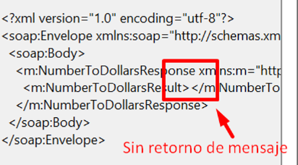
 | Reporte de error servicio Soap

 | Reporte de equipo de (QA):

 | Nevardo Antonio Ospina Zuñiga

 | Fecha de reportes:

 | 2023-03-04

Reporte de bug

Número de bug | BG001
Reportado por | Nevardo Antonio Ospina Zuñiga (QA)
Título | CP_03 - Buscar capital del pais con caracteres especiales no permitidos
Día del Reporte | 2022-01-21
Sistema Operativo / Navegador | Windows
Asignado a: | Jose Manuel Rizas (Developer genérico)
Prioridad | Mediana
Estado | Abierto

Descripción: | En el CP_03, la busqueda de la capital de un pais se ingresa el nombre del pais mal escrito con caracteres especiales, retornando el resultado de la busqueda donde deberia retornar un mensaje de error, e ingrese un valor de busqueda valido

Precondiciones:
 | - La capital del pais debe estar almacenado en la base de datos
 | - Debe de tener instalado Soap

Pasos para la reproducción
 | 1. Abrimos Soap
 | 2. Click en file
 | 3. New Soap project
 | 4. En la nueva ventana se ingresa el nombre del project
 | 5. En el segundo campo initial WSDL la siguiente url http://webservices.oorsprong.org/websamples.countryinfo/CountryInfoService.wso
 | 6. selecione el servicio de CapitalCity
 | 7. ingresamos el nombre del pais con caracter especial ej: RU%%$SIA
 | 8. Click en el boton de play para compilar

Resultado Esperado:
 | Debería retornar un mensaje de error indicando que se requiere un término de búsqueda valido

Resultado Actual:
 | Muestra el valor de la busqueda sin tener presente que esta mal escrito el nombre del pais

Impresión de pantalla
 | 1. Enviando la información
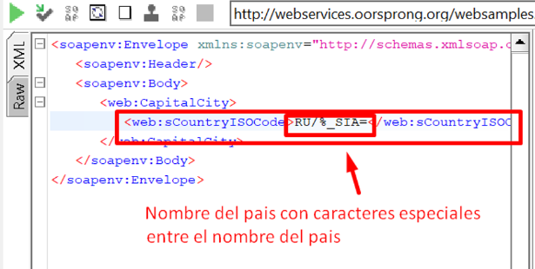

 | 2. Respuesta
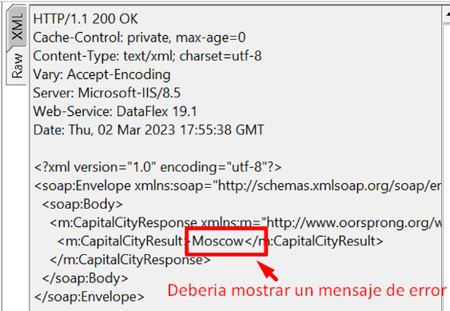

Número de bug | BG002
Reportado por | Nevardo Antonio Ospina Zuñiga (QA)
Título | CP_04 - Buscar capital del pais con el nombre del pais valido y agregandoles caracteres repetidos extramadamente largos
Día del Reporte | 2022-01-21
Sistema Operativo / Navegador | Windows
Asignado a: | Jose Manuel Rizas (Developer genérico)
Prioridad | Mediana
Estado | Abierto

Descripción: | En el CP_04, la busqueda de la capital de un pais se ingresa el nombre del pais agregandole cierta cantidad de caracteres al final del nombre del pais, retornando el resultado de la busqueda donde deberia retornar un mensaje de error, e ingrese un valor de busqueda valido

Precondiciones:
 | - La capital del pais debe estar almacenado en la base de datos
 | - Debe de tener instalado Soap

Pasos para la reproducción
 | 1. Abrimos Soap
 | 2. Click en file
 | 3. New Soap project
 | 4. En la nueva ventana se ingresa el nombre del project
 | 5. En el segundo campo initial WSDL la siguiente url http://webservices.oorsprong.org/websamples.countryinfo/CountryInfoService.wso
 | 6. selecione el servicio de CapitalCity
 | 7. ingresamos el nombre del pais agregandole cierta cantidad de caracter al final del nombre
 | 8. Click en el boton de play para compilar

Resultado Esperado:
 | Debería retornar un mensaje de error indicando que se requiere un término de búsqueda valido

Resultado Actual:
 | Muestra el valor de la busqueda sin tener presente que esta mal escrito el nombre del pais

Impresión de pantalla
 | 1. Enviando la información

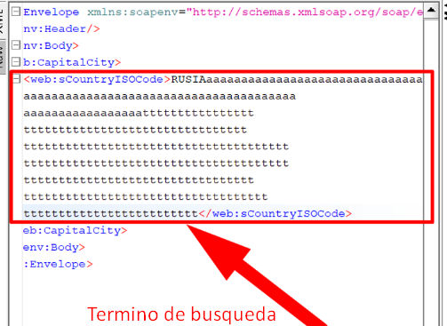

 | 2. Respuesta
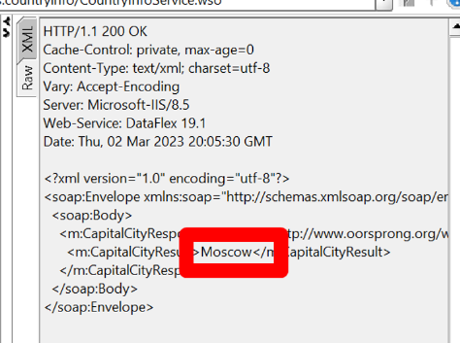

Número de bug | BG003
Reportado por | Nevardo Antonio Ospina Zuñiga (QA)
Título | CP_12 - Búsqueda con un término de búsqueda incorrecto digitando caracter especial
Día del Reporte | 2022-01-21
Sistema Operativo / Navegador | Windows
Asignado a: | Jose Manuel Rizas (Developer genérico)
Prioridad | Mediana
Estado | Abierto

Descripción:
 | En el CP_12, la busqueda de convertir cualquier valor numererico en dolar, se ingresa dos numeros entre los numero se ingresa caracter especial, donde debe enviar un mensaje valor incorrecto o busqueda invalido , retornando un un campo vacio

Precondiciones:
 | - Debe de tener instalado Soap

Pasos para la reproducción
 | 1. Abrimos Soap
 | 2. Click en file
 | 3. New Soap project
 | 4. En la nueva ventana se ingresa el nombre del project
 | 5. En el segundo campo initial WSDL la siguiente url https://www.dataaccess.com/webservicesserver/NumberConversion.wso?WSDL
 | 6. selecione el servicio de NumberConversion
 | 7. ingresamos el dos numeros con un caracter especial ej: 7#5
 | 8. Click en el boton de play para compilar

Resultado Esperado:
 | debería retornar un mensaje de error indicando ingrese valores numericos valido

Resultado Actual:
 | Muestra un campo vacio sin mostrar un mensaje de error

Impresión de pantalla
 | 1. Enviando la información
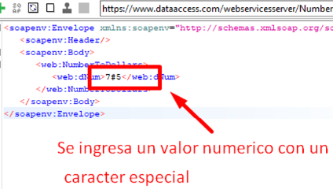

 | 2. Respuesta
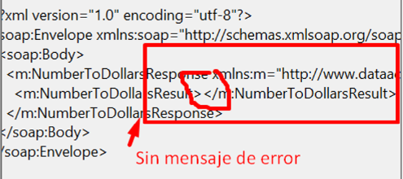

Número de bug | BG004
Reportado por | Nevardo Antonio Ospina Zuñiga (QA)
Título | CP_13 - Convertir un numeros en valor de dolar ingeresamos un numero en letra
Día del Reporte | 2022-01-21
Sistema Operativo / Navegador | Windows
Asignado a: | Jose Manuel Rizas (Developer genérico)
Prioridad | Baja
Estado | Abierto

Descripción:
 | En el CP_13, En la realizacion de convertir cualquier valor numererico en dolar, se ingresa un numero en letra, donde debe enviar un mensaje peticion incorecta o conversion invalido , el programa esta retornando un campo vacio sin informcion

Precondiciones:
 | - Debe de tener instalado Soap

Pasos para la reproducción
 | 1. Abrimos Soap
 | 2. Click en file
 | 3. New Soap project
 | 4. En la nueva ventana se ingresa el nombre del project
 | 5. En el segundo campo initial WSDL la siguiente url https://www.dataaccess.com/webservicesserver/NumberConversion.wso?WSDL
 | 6. selecione el servicio de NumberConversion
 | 7. ingresar un valor numerico en letra ej: dos
 | 8. Click en el boton de play para compilar

Resultado Esperado:
 | debería retornar un mensaje de error indicando ingrese valores numericos en el campo

Resultado Actual:
 | Muestra un campo vacio sin mostrar informacion del error

Impresión de pantalla
 | 1. Enviando la información
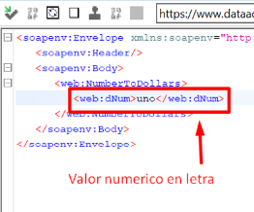

 | 2. Respuesta

Evidencias de CP
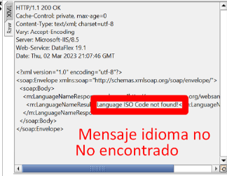
Reporte de hallazgos

Caso de prueba Gherkin(Alkosto-servicio Soap)

Escenario 1:
 | Listar producto con la informacion relacionado con la busqueda
 | Como usuario registrado busco un producto de mi interés para comprarlo

 | Respuesta de la petición
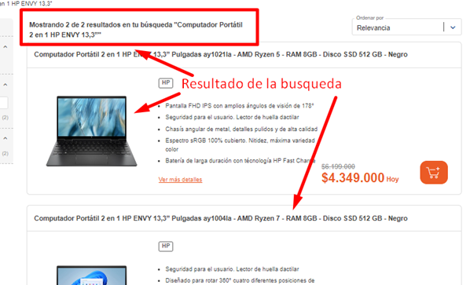

Escenario 2:
 | El usuario selecciona el producto de su interes generado en el resultado de búsqueda

 | Respuesta de la petición
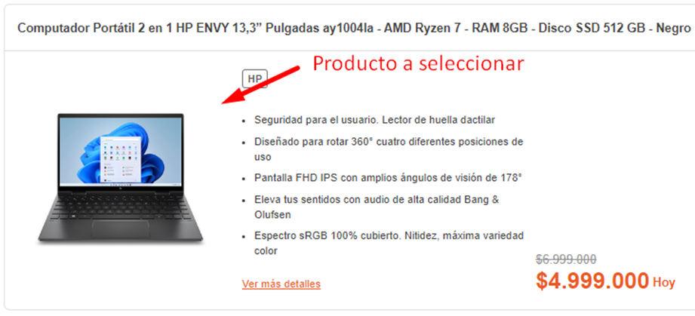

Escenario 3:
 | Agregar producto al carrito de compra
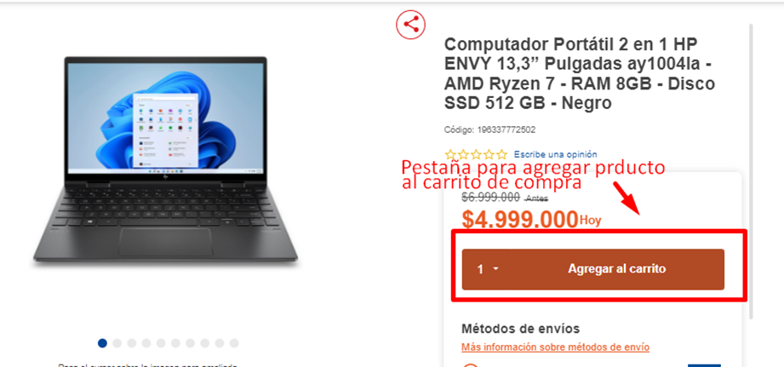

 | Respuesta de la petición
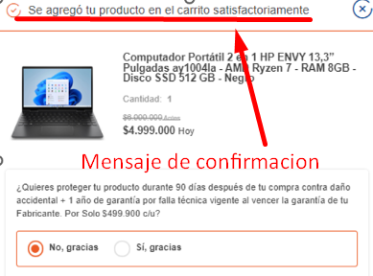

Escenario 4:
 | Confirmar el producto guardado en el carrito de compra

 | Respuesta de la petición
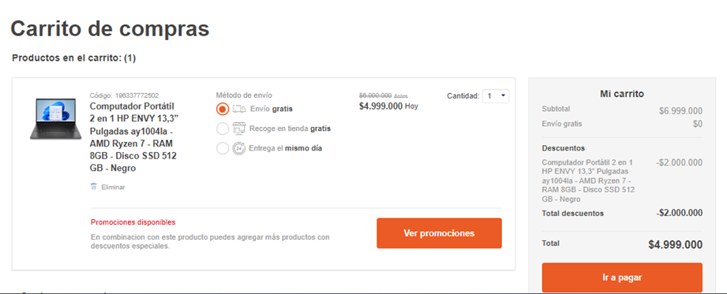

Escenario 5:
 | Pagar producto guardado en el carrito de compra
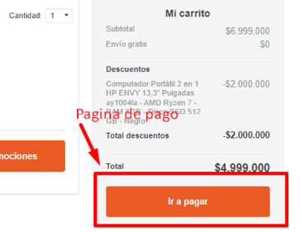

 | Respuesta de la petición
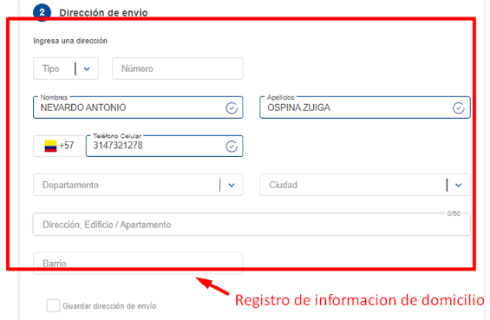

Escenario 6:
 | El usuario debe registrar la informacion del domicilio
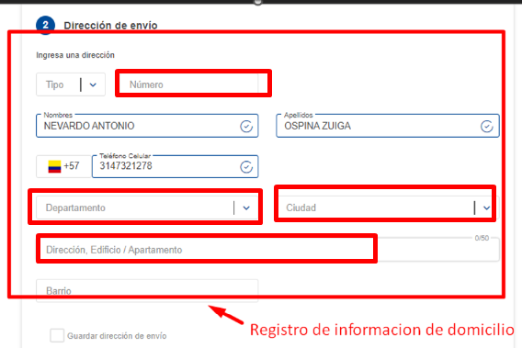

 | Respuesta de la petición
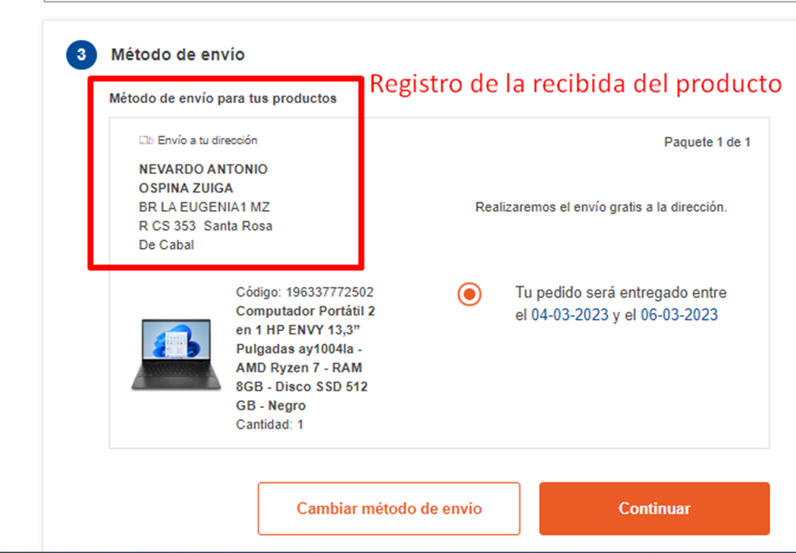

Escenario 7:
 | Opciones metodo de pagó
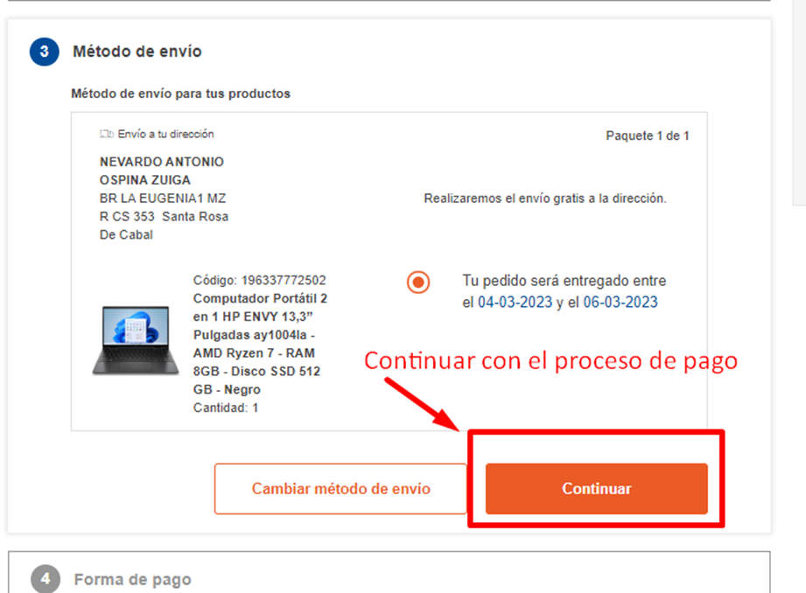

 | Respuesta de la petición
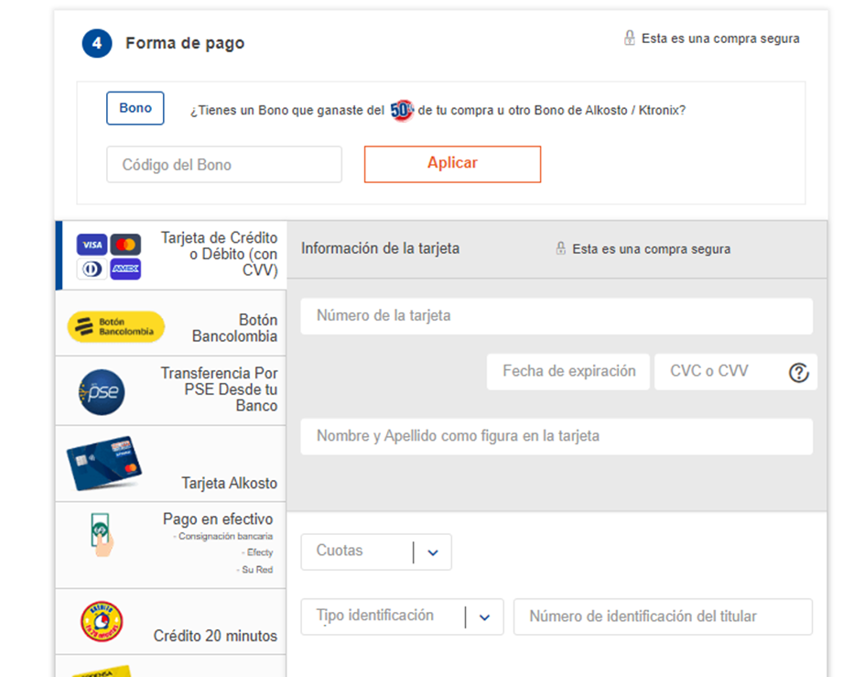

Escenario 8:
 | Selecionar metodo de pagó
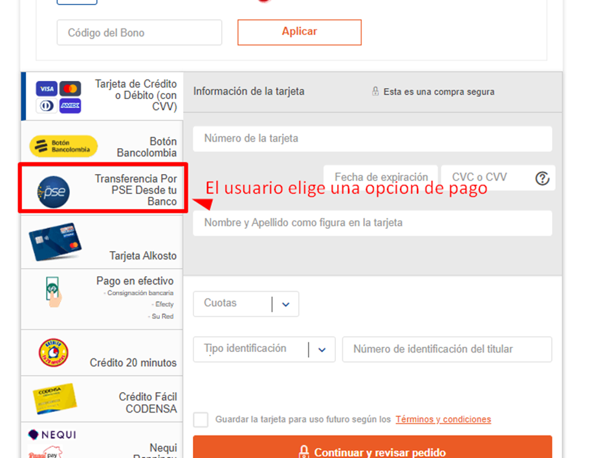

 | Respuesta de la petición
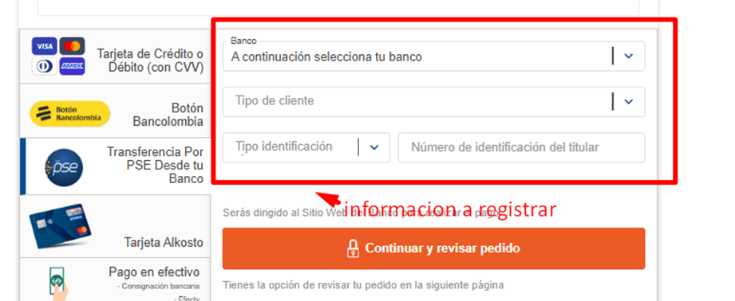

Escenario 9:
 | Confirmar la informaccion registrada para la compra del producto
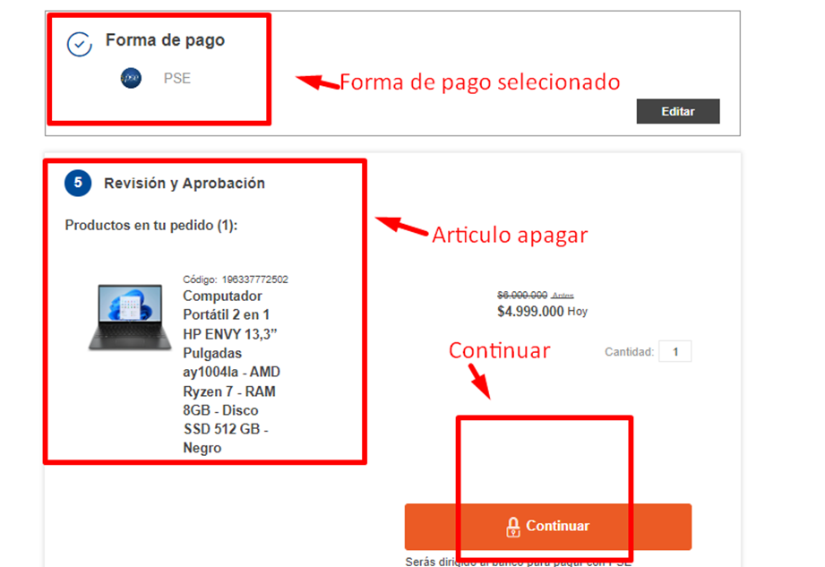

 | Respuesta de la petición
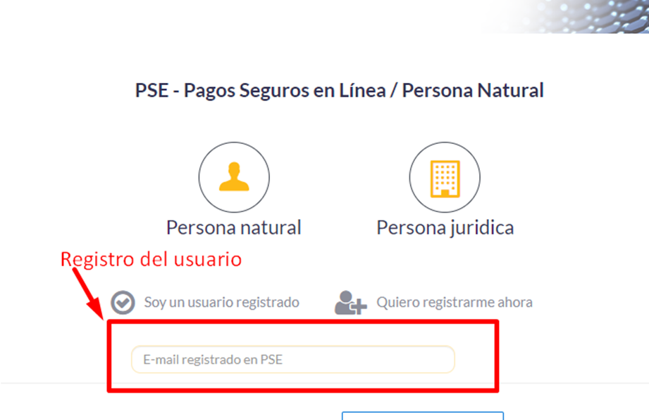

Escenario 10:
 | Realizar pago registrado en pse

 | Respuesta de la petición

Escenario 11:
 | Realizar pago confirmar la informacion bancaria
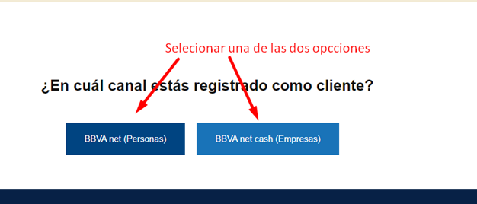

 | Respuesta de la petición
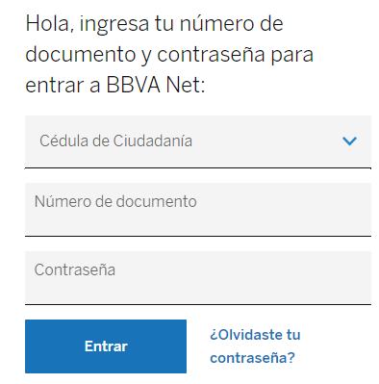

Escenario 12:
 | Realizar pago en plataforma bancaria
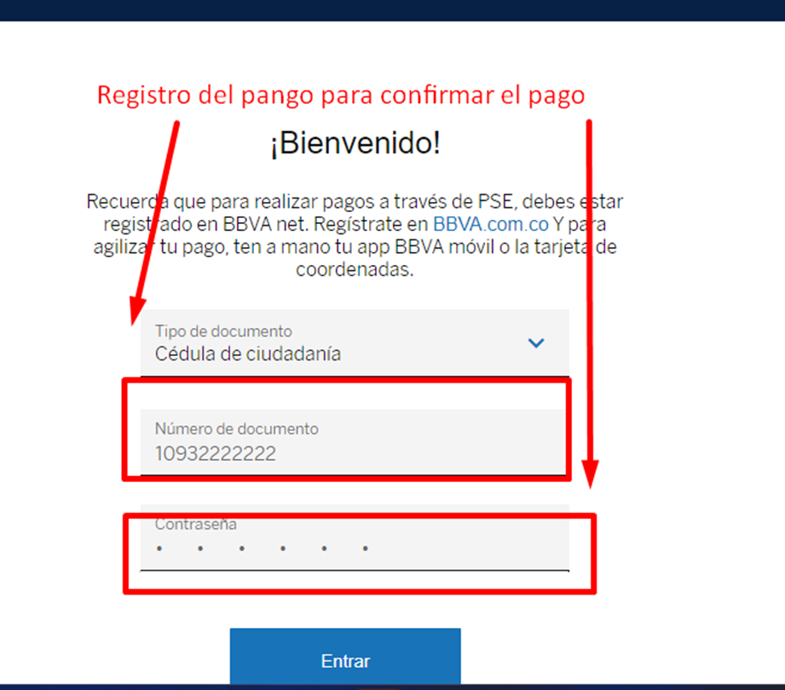

 | Respuesta de la petición
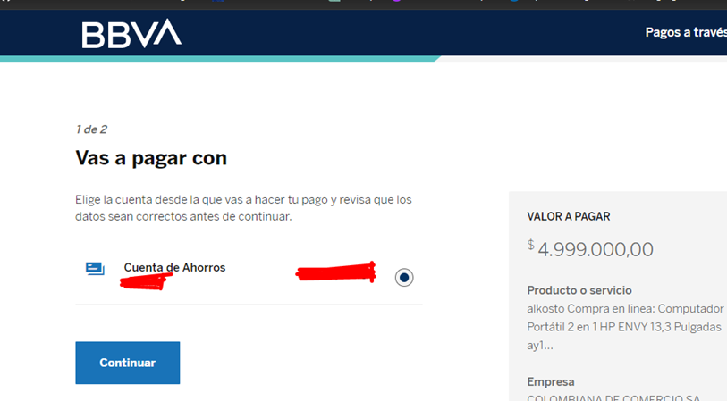

Escenario 13:
 | El usuario seleciona el tipo de cuenta
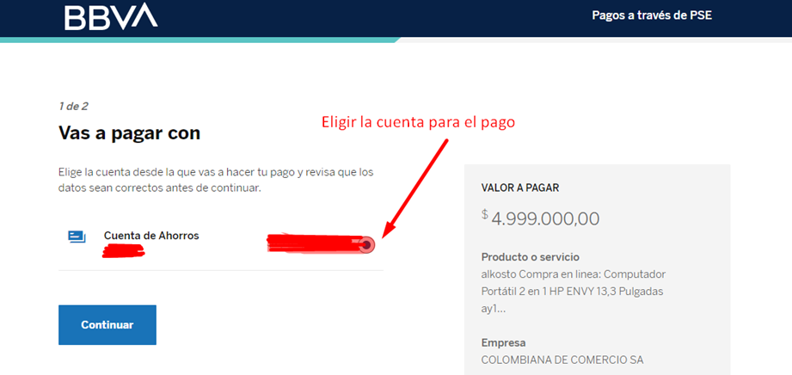

 | Respuesta de la petición
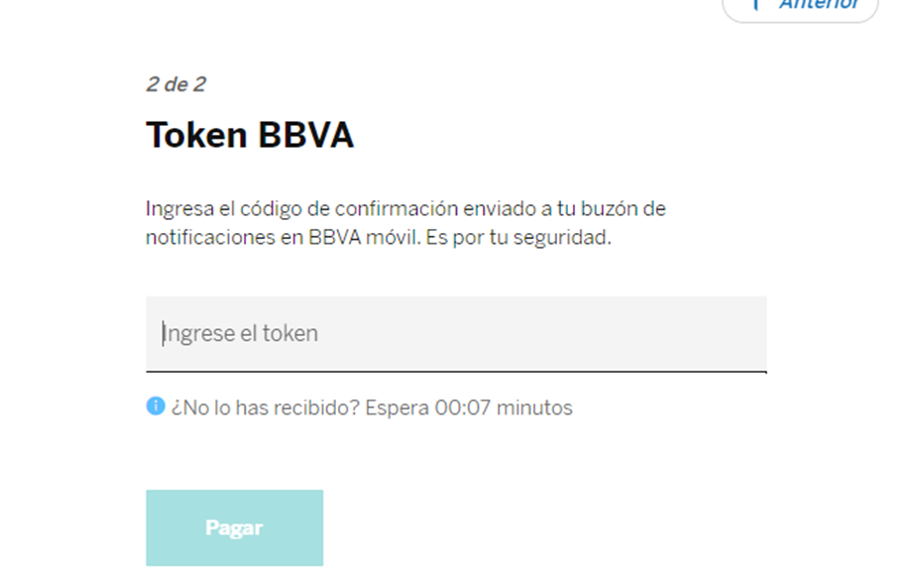

Escenario 14:
 | Realizar pago en plataforma bancaria confirmando el codigo de seguridad
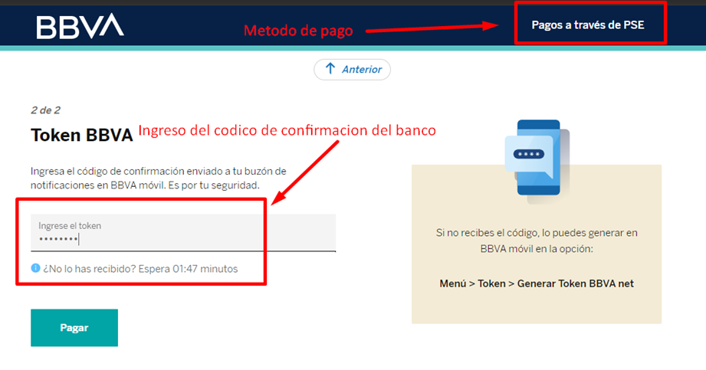

 | Respuesta de la petición

 | Fondo insuficiente1111

Escenario 15:
 | buscar idioma con la inicial del tipo de idioma
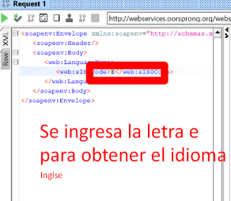

 | Respuesta de la petición

Matriz de Riesgo
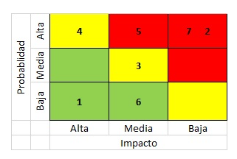
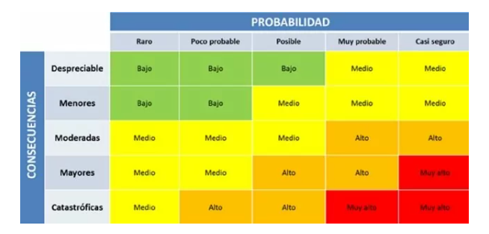
Consecutivo | Descripción Riesgo | Tipo de Riesgo | Release | Probabilidad de ocurrencia | Impacto | Riesgo | Riesgo | Acción | Plan de Acción | Responsable de la Acción | Fecha Compromiso | Estado
1 | Limitaciones de flexibilidad en la plataforma y tecnología utilizadas | Proyecto | 1 | 3 | 5 | 15 |  | Mitigar | Realizar la mejora de la calidad del código, la reducción de dependencias y la planificación de actualizaciones |  | 2022-02-01 | Abierto
2 | Los requerimientos son mal definidos debido a hacer reuniones sin el usuarios clave | Producto | 1 | 4 | 4 | 16 |  | Mitigar | Involucrar a los usuarios clave desde el inicio del proyecto y mantener una comunicación fluida y regular
3 | Cambio de un integrante en el equipo de trabajo | Proyecto | 1 | 2 | 4 | 8 |  | Mitigar | Realizar una adecuada planificación de recursos humanos y tener un plan de contingencia en caso de cambios en el equipo |  | Durante el Sprint | Abierto
4 | Cambios en los requisitos requerido por el cliente | Proyecto | 1 | 3 | 4 | 12 |  | Mitigar | Mantener una comunicación constante con el cliente para validar los cambios y realizar ajustes en consecuencia |  | Durante el Sprint | Abierto
5 | Retraso en la entrega del proyecto | Producto | 1 | 4 | 4 | 16 |  | Mitigar | Una mejora en la planeaccion en el desarrollo con el tiempo y realizar un seguimiento durante el proyecto |  | Durante el Sprint | Abierto
6 | Falta de disponibilidad de recursos de hardware | Proyecto | 1 | 4 | 4 | 16 |  | Mitigar | Evaluar los recursos de hardware existentes y determinar si son suficientes para satisfacer los requisitos del proyecto
7 | Probabilidad de cambio en la normatibilidad legal | Proyecto | 1 | 4 | 4 | 16 |  | Mitigar | Establecer un seguimiento constante de la normativa legal relevante y tener un plan de contingencia en caso de cambios |  | Durante el Sprint | Abierto
8 | Falta de disponibilidad de herramientas | Proyecto | 1 | 4 | 5 | 20 |  | Contigencia | Usar la herramienta de reemplazo o alternativa. que esta disponible para todo el equipo de proyecto y esta incluye instrucciones claras sobre cómo utilizar
9 | La probabilidad del cambio de plataforma sobre la que se correra el software | Proyecto | 1 | 1 | 5 | 5 |  | Mitigar | Se debe realizar una evaluación de impacto para determinar los efectos potenciales del cambio de plataforma en el proyecto
10 | Los requisitos establecidos no son muy claros | Proyecto | 1 | 2 | 4 | 8 |  | Mitigar | Revise cada requisito en detalle para determinar cuáles requieren una explicacion mas clara |  | Durante el Sprint | Abierto
11 | La probabilidad de requisitos ambiguos y no hay un resultado esperado para este | Proyecto | 1 | 4 | 4 | 16 |  | Mitigar | Identificación de los requisitos ambiguos, la priorización de los requisitos, el desarrollo de un plan de acción, el establecimiento de plazos, la comunicación con los interesados,
12 | Retraso en el desarrollo del plan de pruebas debido a la falta de recursos de software | Proyecto | 1 | 2 | 5 | 5 |  | Mitigar | Contratar recursos adicionales o reorganizar las tareas del proyecto |  | Durante el Sprint | Abierto
13 | Poca comunicacion en el equipo de trabajo | Proyecto | 1 | 4 | 5 | 20 |  | Contigencia | Realizar reuniones constantemente |  | Durante el Sprint | Abierto
14 | Limitacion de recursos economico | Proyecto | 1 | 2 | 4 | 8 |  | Mitigar | búsqueda de recursos alternativos |  | Durante el Sprint | Abierto
15 | Dependencias extremas a partes relacionadas del sistema general | Proyecto | 1 | 4 | 4 | 16 |  | Mitigar | Mantener un monitoreo constante del sistema en cuestión para detectar cualquier impacto causado por una interrupción en los servicios o sistemas |  | Durante el Sprint | Abierto
16 | La pagina web guarda informacion financiera del usuario | Producto | 1 | 3 | 4 | 12 |  | Mitigar | Se deben realizar auditorías de seguridad periódicas para detectar cualquier vulnerabilidad o posible brecha de seguridad en el sistema. |  | Durante el Sprint | Abierto
17 | Probabilida de problemas en rendimiento del servicio durante los picos de demanda | Producto | 1 | 1 | 5 | 3 |  | Mitigar | Realizar pruebas de carga para identificar y abordar problemas de rendimiento |  | Durante el Sprint | Abierto
18 | El servicio permite busquedas con caracteres especiales en el nombre | Producto | 1 | 2 | 4 | 8 |  | Mitigar | Validación de caracteres especiales en la informacion de busqueda |  | Durante el Sprint | Abierto
19 | El servicio permite busquedas permite busqueda incoherente lo que podría afectar la calidad y fiabilidad del software | Producto | 1 | 4 | 4 | 16 |  | Mitigar | Implementar validaciones en el servicio para verificar que las entradas proporcionadas por el usuario cumplan con los criterios de formato y contenido esperados. |  | Durante el Sprint | Abierto
20 | Daño a la reputación de la empresa | Producto | 1 | 4 | 5 | 20 |  | Contigencia | Se cuenta con un equipo técnico capacitado y disponible para solucionar cualquier problema de software de manera rápida y efectiva. |  | Durante el Sprint | Abierto
21 | Afinidad con diferentes navegadores existentes | Producto | 1 | 3 | 3 | 9 |  | Mitigar | Realice pruebas en diferentes navegadores, Pruebe la velocidad de carga |  | Durante el Sprint | Abierto
22 | Costos de corrección del servicio | Producto | 1 | 3 | 5 | 15 |  | Mitigar | Evaluar el alcance del problema |  | Durante el Sprint | Abierto
23 | Perdida de datos al selecionar un producto al carro de compra el dato no esta disponible | Producto | 1 | 4 | 4 | 16 |  | Contigencia | como plan de contigencia se comunícara con ellos para disculparse y ofrecer una soluciónen primer plano y como segunda medida Identifique el problema. |  | Durante el Sprint | Abierto
24 | Fallas en la logica del servicio al devolver un valor incoherente a lo solicitado | Producto | 1 | 2 | 4 | 8 |  | Mitigar | Realice pruebas exhaustivas en su servicio para identificar cualquier problema técnico que pueda estar causando fallas en la lógica del servicio. |  | Durante el Sprint | Abierto
25 | El servicio de soap no es capaz de manejar un número máximo de usuarios simultáneamente | Producto | 1 | 1 | 3 | 4 |  | Mitigar | Monitorear el rendimiento del sistema durante las pruebas de carga y ajustar la infraestructura según sea necesario. |  | Durante el Sprint | Abierto
26 | Perdida de información durante la conversión de número a dolar | Producto | 1 | 2 | 5 | 10 |  | Mitigar | Verifique que la fórmula de conversión de números a dólares esté correctamente implementada en su servicio. |  | Durante el Sprint | Abierto
27 | Información incompleta con relación a los métodos de pagos | Producto | 1 | 4 | 4 | 16 |  | Mitigar | Se tomar medidas efectivas para mejorar la experiencia del usuario y garantizar que los usuarios puedan utilizar cual quier métodos de pago de manera efectiva. |  | Durante el Sprint | Abierto
28 | El servicio no es preciso al realizar el proceso y generar la respuesta | Producto | 1 | 3 | 4 | 12 |  | Mitigar | Identifique la causa raíz, realizar una actualizacion de los algoritmos y monitorear su comportamiento |  | Durante el Sprint | Abierto
29 | El servicio no cumple con las especificaciones establecidas | Producto | 1 | 1 | 4 | 4 |  | Mitigar | Revisar las especificaciones establecidas para su servicio y determinar si están siendo interpretadas correctamente. Si hay confusiones en las especificaciones, aclare las dudas y defina las expectativas claras |  | Durante el Sprint | Abierto
30 | Fallos en la integracion de componentes | Producto | 1 | 3 | 5 | 15 |  | Mitigar | Realiza pruebas exhaustivas de integración para asegurarte de que los componentes estén funcionando correctamente juntos y que los datos se estén procesando de manera adecuada. |  | Durante el Sprint | Abierto

Reporte SonarQube
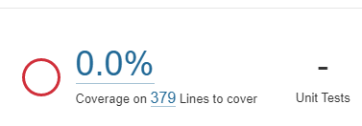
Reporte SonarQube

Reporte realizado por:

Nevardo Antonio Ospina Zuñiga

Fecha de reportes:

2023-03-05

Se realiza el escáner del siguiente proyecto:

URL del repositorio seleccionado: | https://github.com/JulianGeo/C1-2023-FA-Springboot.git

Resultados de sonar

Se realiza un análisis estático de código al proyecto llamado
C1-2023-FA-Springboot ubicado en la rama Backend final project realizado por el desarrollador JulianGeo,
donde tenemos los siguientes resultados del análisis realizado por SonaQube
que utiliza diversas herramientas de análisis de código fuentes

Como podemos ver tenemos una notificación que este proyecto cumple nuestro quality gate

En el momento de realizar el escáner del código con laherramienta sonar no encuentra defectos(bugs)

En el momento de realizar el escáner del código no encuentra puntos,
de código abierto a posibles ataques de hacker

En el momento de realizar el escáner del código nos arroja que el proyecto tiene
35 code smells(olores de codigo)

SonarQube, nos muestra cuanto tiempo no podemos demorar aproximadamente para
la solución de los 35 Code Smalls detectados

Se evidencia con la herramienta sonar que el código fuente tiene 0 porciento de cobertura de prueba unitaria,
el desarrollador no le realizo prueba unitaria al código fuente del proyecto,
como se puede analizar en la siguiente imagen, no se están realizando pruebas desde el desarrollo

